Bs.Personales
IMP. A LOS BIENES PERSONALES

2025 |  |  | 2025 |  |  | 2025 |  |  | 2025
 | POR MES | POR AÑO |  | POR MES | POR AÑO |  | POR MES | POR AÑO |  | POR MES | POR AÑO
INGRESO BRUTO | 2,500,000 |  | INGRESO BRUTO | 5,500,000 |  | SUELDO BRUTO | 12,000,000 |  | SUELDO BRUTO | 15,500,000
INGRESO MÍNIMO |  |  | INGRESO MÍNIMO |  |  | INGRESO MÍNIMO |  |  | INGRESO MÍNIMO
Debe realizar la DDJJ informativa de Bs.Personales? |  |  | Debe realizar la DDJJ informativa de Bs.Personales? |  |  | Debe realizar la DDJJ informativa de Bs.Personales? |  |  | Debe realizar la DDJJ informativa de Bs.Personales?
Debe realizar la DDJJ determinativa de Bs.Personales? |  |  | Debe realizar la DDJJ determinativa de Bs.Personales? |  |  | Debe realizar la DDJJ determinativa de Bs.Personales? |  |  | Debe realizar la DDJJ determinativa de Bs.Personales?
BIENES al 31/12 | VALOR $ |  | BIENES al 31/12 | VALOR $ |  | BIENES al 31/12 | VALOR $ |  | BIENES al 31/12 | VALOR $
AUTO | 50,000,000 |  | AUTOS | 200,000,000 |  | AUTOS | 220,000,000 |  | AUTO (4) | 300,000,000
CASA HABITACIÓN | 120,000,000 |  | MOTO | 25,000,000 |  | BOTE | 80,000,000 |  | YATE (2) | 500,000,000
TOTAL $ BIENES |  |  | DPTO | 200,000,000 |  | DEPARTAMENTO | 250,000,000 |  | COMPLEJO DPTOS | 3,500,000,000
 |  |  | TOTAL $ BIENES |  |  | TOTAL $ BIENES |  |  | TOTAL $ BIENES
Mínimo no imp.
 |  |  | Mínimo no imp. |  |  | Mínimo no imp. |  |  | Mínimo no imp.
Diferencia
Alícuota |  |  | Diferencia |  |  | Diferencia |  |  | Diferencia
Bs.Pers. Determinado |  |  | Alícuota |  |  | Alícuota |  |  | Alícuota
 |  |  | Bs.Pers. Determinado |  |  | Bs.Pers. Determinado |  |  | Bs.Pers. Determinado

 |  |  |  |  |  | Anticipos ingresados | 650,000 |  | Anticipos ingresados | 10,000,000

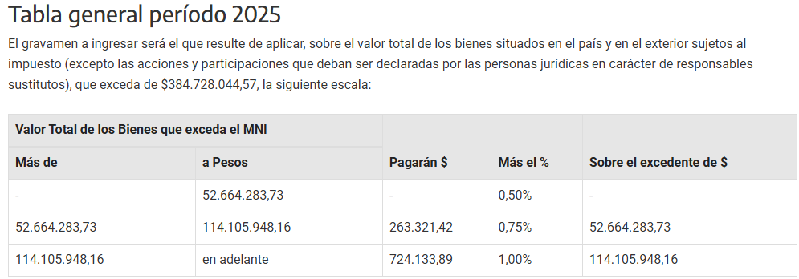
 |  |  |  |  |  | Saldo a pagar |  |  | Saldo a pagar

 |  |  |  |  |  | Determinación nuevos anticipos |  |  | Determinación nuevos anticipos
 |  |  |  |  |  |  |  |  | Contribuyente cumplidor

